Sheet1
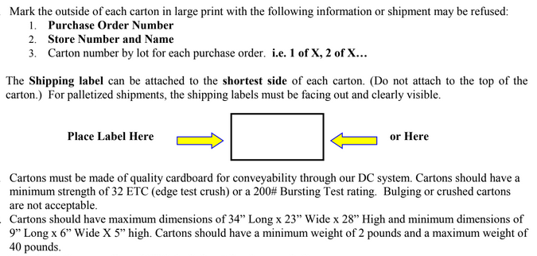
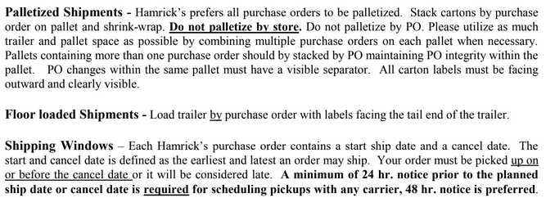
HAMRICKS

PICK TICKET CHECK LIST |  |  |  | PO# 264882
 |  |  |  | PT# 1751244 - 1741266
TICKETING

ROUTING |  |  | SHIP VIA: ROUTING

CARTON MARKING

PO # MUST BE ON ALL BOXES
STORE# and STORE NAME
STYLE
COLOR
QTY

CUSTOMER STYLE | OUR STYLE | QTY | PT #
EHH342-42 | EHH108-26 | 1751258 | 12
EHH398-42 | EHH253-56 | 1751258 | 12
EHH407-42 | EHH281-42 | 1751244 | 6
EHH342-42 | EHH281-42 | 1751245 | 6
EHH398-42 | EHH281-42 | 1751246 | 6
EHH407-42 | EHH281-42 | 1751247 | 6
EHH342-42 | EHH281-42 | 1751248 | 6
EHH398-42 | EHH281-42 | 1751249 | 6
EHH407-42 | EHH281-42 | 1751250 | 6
EHH342-42 | EHH281-42 | 1751251 | 12
EHH398-42 | EHH281-42 | 1751252 | 6
EHH407-42 | EHH281-42 | 1751253 | 6
EHH342-42 | EHH281-42 | 1751254 | 6
EHH398-42 | EHH281-42 | 1751255 | 6
EHH407-42 | EHH281-42 | 1751256 | 6
EHH342-42 | EHH281-42 | 1751257 | 6
EHH398-42 | EHH281-42 | 1751258 | 12
EHH407-42 | EHH281-42 | 1751259 | 6
WMH3274E-42 | EHH281-42 | 1751260 | 6
WMH12101K-42 | EHH281-42 | 1751261 | 6
WMH3274E-42 | EHH281-42 | 1751262 | 6
WMH12101K-42 | EHH281-42 | 1751263 | 6
WMH3274E-42 | EHH281-42 | 1751264 | 6
WMH12101K-42 | EHH281-42 | 1751265 | 6
WMH12101K-42 | EHH281-42 | 1751266 | 6
WMH12101K-42 | EHH419R1-42 | 1751258 | 12
WMH3274E-42 | EHH426-42 | 1751258 | 12
WMH3274E-42 | EHH477-42 | 1751258 | 12
WMH12101K-42 | EHW01905M-42 | 1751244 | 6
WMH3274E-42 | EHW01905M-42 | 1751245 | 6
WMH12101K-42 | EHW01905M-42 | 1751246 | 6
WMH12101K-42 | EHW01905M-42 | 1751247 | 6
WMH3274E-42 | EHW01905M-42 | 1751248 | 6
WMH12101K-42 | EHW01905M-42 | 1751249 | 6
WMH12101K-42 | EHW01905M-42 | 1751250 | 6
WMH12101K-42 | EHW01905M-42 | 1751251 | 12
WMH12101K-42 | EHW01905M-42 | 1751252 | 6
WMH12101K-42 | EHW01905M-42 | 1751253 | 6
WMH3274E-42 | EHW01905M-42 | 1751255 | 6
WMH12101K-42 | EHW01905M-42 | 1751256 | 6
WMH12101K-42 | EHW01905M-42 | 1751257 | 6
WMH3274E-42 | EHW01905M-42 | 1751258 | 12
WMH12101K-42 | EHW01905M-42 | 1751259 | 6
WMH12101K-42 | EHW01905M-42 | 1751260 | 6
WMH3274E-42 | EHW01905M-42 | 1751261 | 6
WMH12101K-42 | EHW01905M-42 | 1751262 | 6
WMH3274E-42 | EHW01905M-42 | 1751263 | 6
WMH3274E-42 | EHW01905M-42 | 1751264 | 6
 | EHW01905M-42 | 1751265 | 6
 | EHW01905M-42 | 1751266 | 6
 | EHW201-42 | 1751258 | 12

